설명
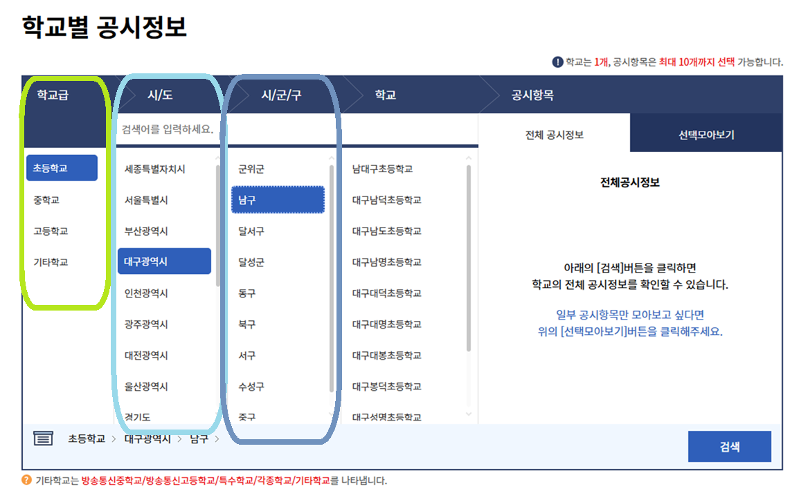
학교명 | 1학년 | 2학년 | 3학년 | 4학년 | 5학년 | 6학년 | 1학년 | 2학년 | 3학년 | 4학년 | 5학년 | 6학년 | 학교알리미 주소 | https://www.schoolinfo.go.kr/ei/ss/pneiss_a03_s0.do
 |  |  |  |  |  |  |  |  |  |  |  |  | 학교급 | 초등학교
 |  |  |  |  |  |  |  |  |  |  |  |  | 시/도 | 대구광역시
 |  |  |  |  |  |  |  |  |  |  |  |  | 시/군/구 | 남구

 |  |  |  |  |  |  |  |  |  |  |  |  | 항목별 설명
 |  |  |  |  |  |  |  |  |  |  |  |  |  | 학년별 학생수+학급수를 알려주는 곳
 |  |  |  |  |  |  |  |  |  |  |  |  |  | 학교알리미 주소 적는 곳 수정 XX
 |  |  |  |  |  |  |  |  |  |  |  |  |  | 학교급을 입력하는 곳 ex) 초등학교
 |  |  |  |  |  |  |  |  |  |  |  |  |  | 학교 시/도를 입력하는 곳 ex) 대구광역시
 |  |  |  |  |  |  |  |  |  |  |  |  |  | 시/군/구를 입력하는 곳 ex) 남구

 |  |  |  |  |  |  |  |  |  |  |  |  | 사용 방법
 |  |  |  |  |  |  |  |  |  |  |  |  | 1. 학교, 시/도, 시/군/구(생략시 전체 검색) 입력
 |  |  |  |  |  |  |  |  |  |  |  |  | 2. 파일을 저장하고 업로드
 |  |  |  |  |  |  |  |  |  |  |  |  | 3. 매크로가 완료될 때까지 대기

 |  | 학교급, 시/도, 시/군/구에 입력할 내용은 학교알리미 주소로 간 후

